修改的規則
前言
玩法想改成類似塔防游戲的規則
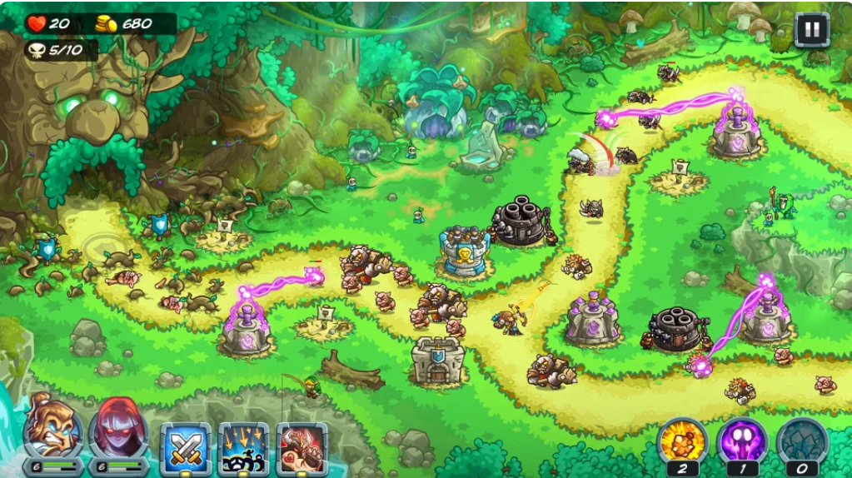
3
 |  |  |  | 塔防游戲的規則
 |  |  | 1 | 出怪往前走

 |  |  | 2 | 怪物活著走到一個地方就扣血，扣血以後怪消失
4
 |  |  | 3 | 血，歸零失敗

2
 |  |  | 4 | 怪會被敵方單位攔住，但是一個人只能攔一隻怪
 |  |  |  | 例：
 |  |  |  | 有兩隻怪在走路，玩家召喚一個士兵，會有一隻怪在打士兵，另一隻怪往前走

 |  |  | 5 | 怪只會往前走，不會後退

1

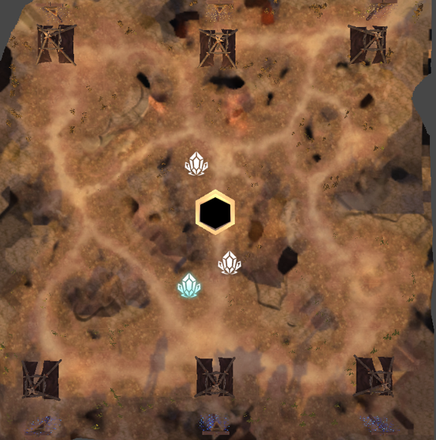
具體規則
 | 1 | 分上中下三路

 | 2 | 玩家到中間撿東西回去帳篷提交，提交以後出怪往對面走，在上路提交，就在上路出怪，怪在上路只會沿著上路走

 | 3 | 怪可以被對面的怪攔住，也可以被玩家攔住，大怪需要更多單位才會攔住，否則就會往前走

 | 4 | 怪走進對面帳篷就扣對面的血，怪消失，大怪扣更多血，玩家走進去沒有用

 | 5 | 擊殺小怪和大怪會掉召喚怪的資源，一樣撿回去召喚自己的怪

氛圍感的部分
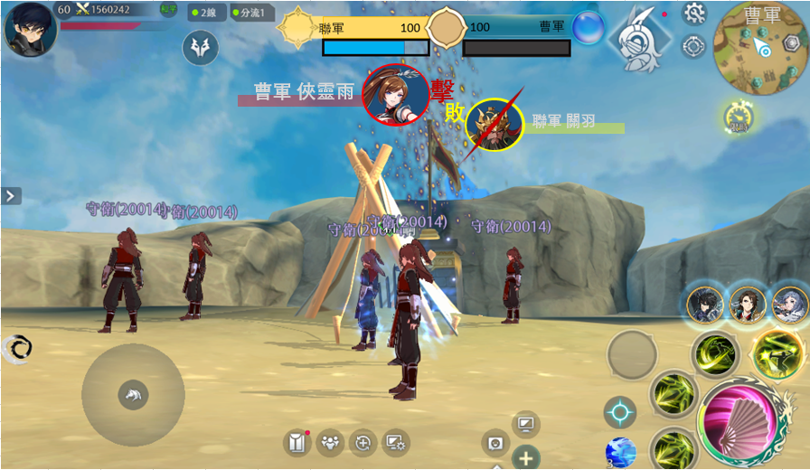
 |  |  |  | 玩家和大怪擊殺玩家或大怪的時候有中央訊息

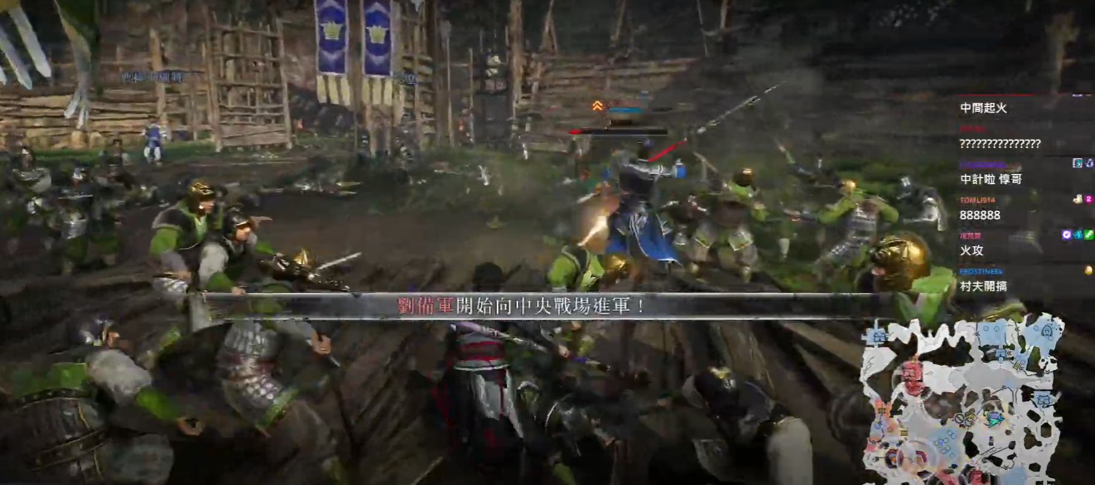

 |  |  |  |  | 召喚大怪有中央訊息
 |  |  |  |  | 例如：關羽開始向上路進軍，關羽距離上路XX公尺，關羽即將抵達敵軍上路陣營之類的

 |  |  |  |  | 同時玩家撿到召喚大怪的資源也會有中央訊息

解釋一下爲什麽要改規則
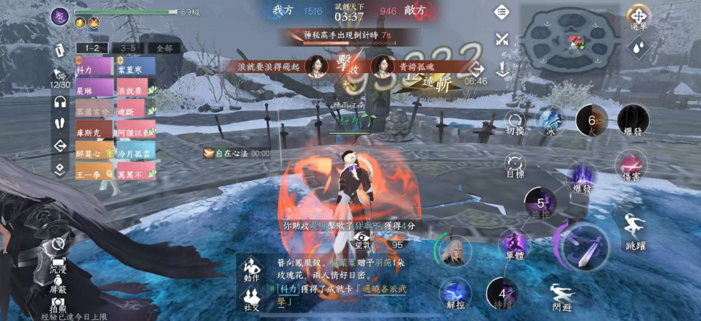

逆水寒根據時間召喚大怪，而且打大怪加分，所以可以提前預告讓大家關注起來，但是原本的規則是撿道具召喚大怪，根本不能預告，而且大怪和奪旗不見得有什麽關聯（因爲只是多一隻東西在打架），沒有辦法讓大家關注，現在的規則，大怪走到就扣血，超級關鍵

